화면설계
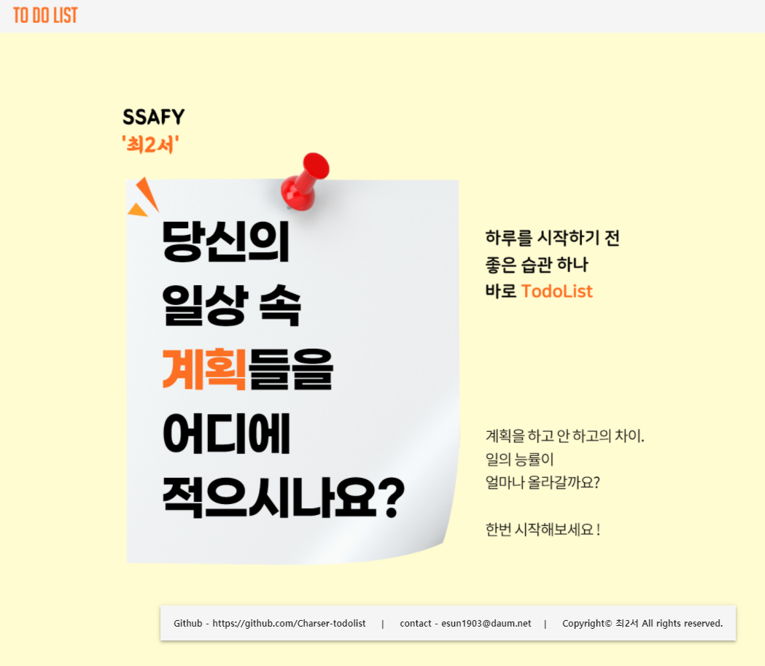
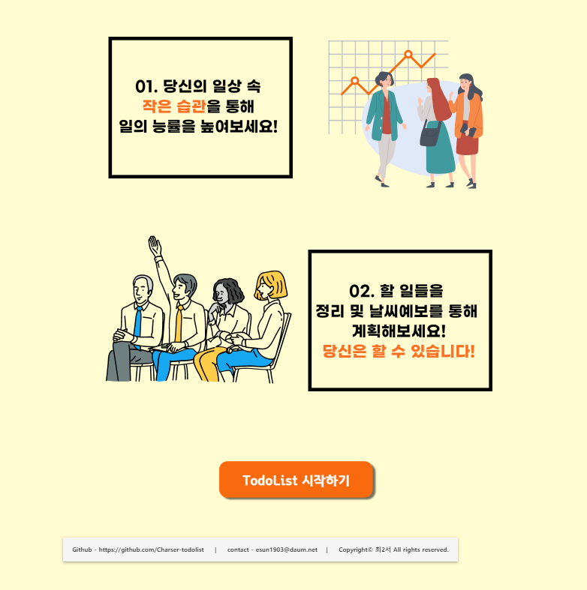
이름 | Component | router link to
메인 | Home | /home
이미지

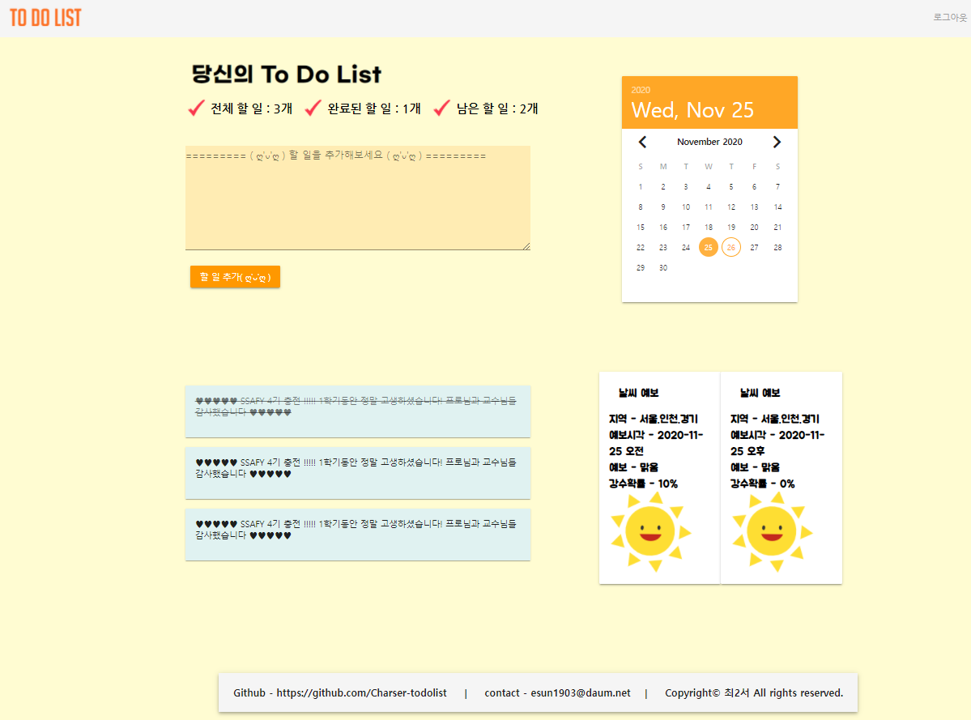
이름 | Component | router link to
메인 | About | /about
이미지
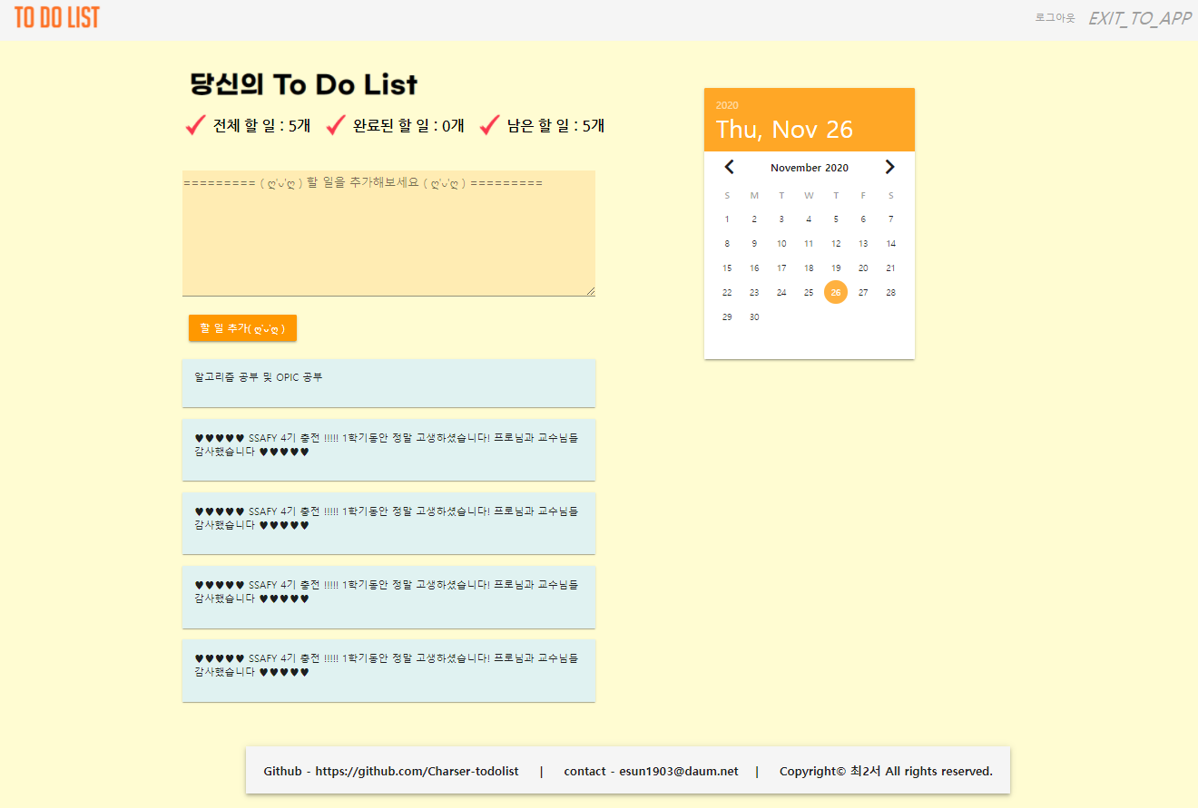

이름 | Component | router link to
메인 | board | /board
이미지

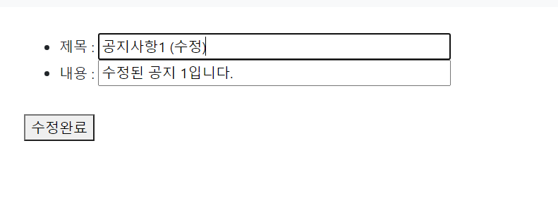
이름 | Component | router link to
메인 | boardEdit | /boardEdit
이미지

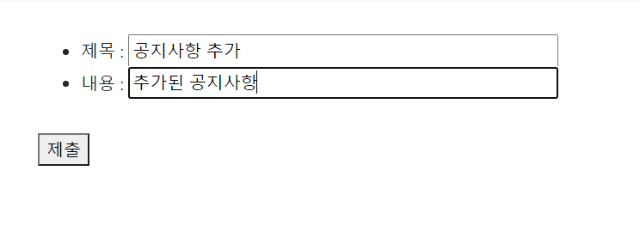
이름 | Component | router link to
메인 | boardCreate | /boardCreate
이미지

